КЭ и ГЗ
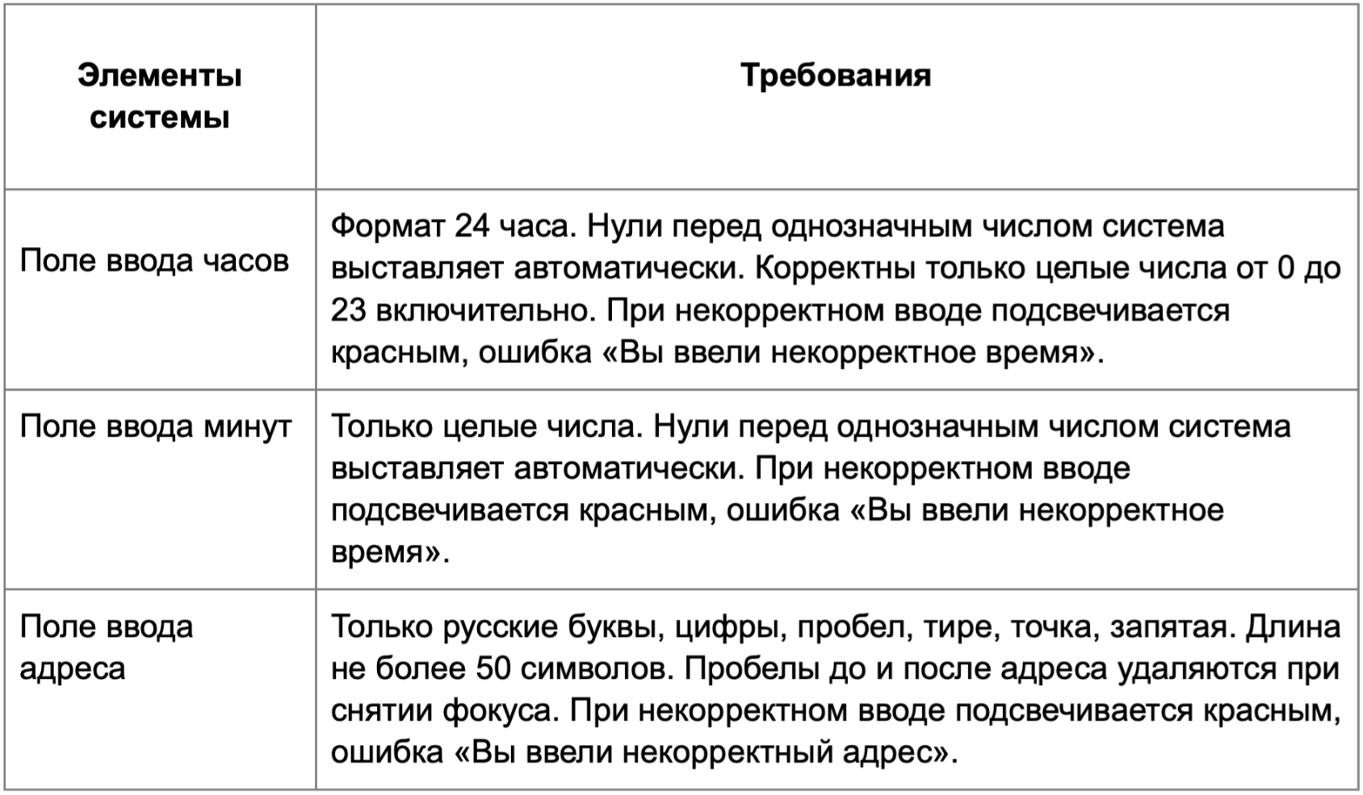

* Можно добавлять и удалять строки в группах проверок. Количество строк в шаблоне не отражает количество классов эквивалетности.
** В поля «Откуда» и «Куда» можно вводить только ограниченное количество адресов из таблицы в требованиях: Усачева, 3; Комсомольский проспект, 18; Зубовский бульвар, 37; М. Пироговская, 25; Хамовнический Вал, 34; Фрунзенская набережная, 46; 3-я Фрунзенская улица, 12. Используй их в качестве тестовых данных. Если для определенного класса эквивалетности или граничного значения эти адреса не подходят, то придумай свой адрес.

Группа проверок* | Название класса | Границы | Тестовые данные внутри класса (содержимое поля) | Тестовые данные на границах (содержимое поля) | Пояснение и оптимизации
Время начала поездки. Часы | В поле есть данные (валидно) |  | 14
 | Поле пустое (невалидно) |  | «»(0 символов)
 | Дробное число (невалидно) |  | 13,66
 | Ниже 0 (невалидно) | -∞, -1 | -4 | 0 -1 -2
 | От 0 до 23 (валидно) | 0, 23 | 9 | -1 0 1 22 23 24
 | Более 23 (невалидно) | 24, +∞ | 44 | 23 24 25
 | Спецсимволы (невалидно) |  | №@
 | Буквы (невалидно) |  | Тт
 | Ручной ввод "0" перед однозначным числом (валидно) |  | "03"
 | Автомачтиеский 0 перед однозначным числом (валидно) | 0, 9 | 6 | -1 0 1 8 9 10
Группа проверок | Название класса | Границы | Тестовые данные внутри класса (содержимое поля) | Тестовые данные на границах (содержимое поля) | Пояснение и оптимизации
Время начала поездки. Минуты | В поле есть валидные данные (валидно) |  | 55
 | Поле пустое (невалидно) |  | «»(0 символов)
 | Дробное число (невалидно) |  | 15,22
 | Ниже 0 (невалидно) | -∞, -1 | -22 | 0 -1 -2
 | От 0 до 59 (валидно) | 0, 59 | 9 | -1 0 1 58 59 60
 | Более 59 (невалидно) | 60, +∞ | 77 | 59 60 61
 | Символы (невалидно) |  | @#
 | Буквы (невалидно) |  | Те
 | Ручной ввод "0" перед однозначным числом (валидно) |  | "09"
 | Автомачтиеский 0 перед однозначным числом (валидно) | 0, 9 | 6 | -1 0 1 8 9 10
Группа проверок | Название класса | Границы | Тестовые данные внутри класса (содержимое поля) | Тестовые данные на границах (содержимое поля) | Пояснение и оптимизации
** Поле ввода адреса. Откуда | В поле есть валидные данные (валидно) |  | 3-я Фрунзенская улица, 12
 | Поле пустое (невалидно) |  | «»(0 символов)
 | Русские буквы (валидно) |  | Зубовский бульвар, 37
 | Английские буквы (невалидно) |  | Usachev street, 3
 | Цифры (валидно) |  | М. Пироговская, 25
 | Дефис (валидно) |  | 3-я Фрунзенская улица, 12
 | Точка (валидно) |  | М. Пироговская, 25
 | Запятая (валидно) |  | Хамовнический Вал, 34
 | От 1 до 50 символов (валидно) | [1, 50] | Улица ленинская корпус 2 (25 символов) | 0 С (1 символ) Ст (2 символа) Звездный проспект, 17, квартал Невесомости (49 символов) Звездный проспект, 17А, квартал Невесомости (50 символов) (51 символ)
 | Более 50 (невалидно) | (51, ... | Улица Революции Труда, 37-ая аллея, дом 10-Б, ст. 544 (55 символов) | (50 символов) Проспект Космического Взлета, 15, корп. 3А (51 символа) Проспект Космического Взлета, 15, корп. 33А (52 символова)
 | Пробел перед адресом (валидно) |  | " Хамовнический Вал, 34"
 | Пробел после адреса (валидно) |  | "Хамовнический Вал, 34 "
 | Спецсимволы (невалидно) |  | М. Пироговская (№25)
 | Нижний регистр (валидно) |  | усачева, 3
 | Верхний регистр (валидно) |  | УСАЧЕВА, 3
 | Адрес из базы данных (валидно) |  | Усачева, 3
 | Адрес не из базы данных (невалидно) |  | Ленина, 3
 | Пробел внутри адреса (валидно) |  | 3-я Фрунзенская улица, 12

Группа проверок | Название класса | Границы | Тестовые данные внутри класса (содержимое поля) | Тестовые данные на границах (содержимое поля) | Пояснение и оптимизации
** Поле ввода адреса. Куда | В поле есть валидные данные (валидно) |  | Комсомольский проспект, 18
 | Поле пустое (невалидно) |  | «»(0 символов)
 | Русские буквы (валидно) |  | Фрунзенская набережная, 46
 | Английские буквы (невалидно) |  | Lenina street, 4
 | Цифры (валидно) |  | М. Пироговская, 25
 | Дефис (валидно) |  | 3-я Фрунзенская улица, 12
 | Точка (валидно) |  | М. Пироговская, 25
 | Запятая (валидно) |  | Комсомольский проспект, 18
 | От 1 до 50 символов (валидно) | [1, 50] | Улица ленинская корпус 2 (25 символов) | 0 С (1 символ) Ст (2 символа) Звездный проспект, 17, квартал Невесомости (49 символов) Звездный проспект, 17А, квартал Невесомости (50 символов) (51 символ)
 | Более 50 (невалидно) | (51, ... | Улица Революции Труда, 37-ая аллея, дом 10-Б, ст. 5 (53 символа) | (50 символов) Проспект Космического Взлета, 15, корп. 3А (51 символа) Проспект Космического Взлета, 15, корп. 33А (52 символова)
 | Пробел перед адресом (валидно) |  | " Комсомольский проспект, 18"
 | Пробел после адреса (валидно) |  | "Комсомольский проспект, 18 "
 | Спецсимволы (невалидно) |  | 3-я Фрунзенская улица, (№12)
 | Нижний регистр (валидно) |  | усачева, 3
 | Верхний регистр (валидно) |  | УСАЧЕВА, 3
 | Адрес из базы данных (валидно) |  | Усачева, 3
 | Адрес не из базы данных (невалидно) |  | Ленина, 3
 | Пробел внутри адреса (валидно) |  | 3-я Фрунзенская улица, 12

